Feuil1
DEPENSES | PREVISIONS | REALISEES N | N-1 | RECETTES | PREVISIONS | REALISEES | N-1
ACHATS |  |  |  | RECETTES D'EXPLOITATION | 10000
FOURNITURES BAR RESTAURANT | 2600 | 39.60 | 2263.36 | libraires hors caisses (K ) |  |  | 65.00
AUTRES FOURNITURES |  |  |  | ventes -achats livres (N)-(Q+R) |  |  | 2370.64

 |  |  |  | bibliothèque BUSSY RABUTIN AUTUN
TOTAL 1 |  | 39.60 |  | libraires |  |  | 3939.44
 |  |  |  | TOMBOLA |  |  | 477.00
 |  |  |  | bar + repas + |  |  | 3170.29
SERVICES EXTERIEURS |  |  |  | Participation Graine d'écrivain |  |  | 71.08
LOCATIONS | 500 |  |  | TOTAL 1 |  | 0.00 | 10093.45
CHARGES LOCATIVES |  |  |  | SUBVENTIONS SOLLICITEES
AMENAGEMENT SALLE | 1900 |  | 1525.55 | DRAC BOURGOGNE | 3500
ASSURANCES | 280 |  | 132.10 | Conseil Régional | 4350 |  | 3480.00
DIVERS COTISATIONS DOCUMENTATION | 100 | 30.00 | 30.00 | Conseil Général | 3000 | 3000.00 | 3000.00
 |  |  |  | CCGAM | 12000 |  | 12000.00
TOTAL 2 |  | 30.00 |  | DEPUTE R REBEYROTTE |  |  | 300.00
AUTRES SERVICES EXTERIEURS |  |  |  | FONDS EUROPEEN | 300
transport | 6000 | 2684.80 | 4587.60 | TOTAL 2 |  | 3000.00 | 18780.00
RESTAURATION prestation services | 5500 | 15.00 | 5143.48
hébergement | 4100 |  | 2785.95 | AUTRES RECETTES
communication | 6500 | 957.20 | 6037.53 | sponsors | 780 | 100.00 | 780.00
REMUNERATION INTERVENANTS | 7000 |  | 3254.50 | AGESSA trop payé en 2018 |  |  | 300.00
frais bancaires ( carte bleue) | 700 |  | 478.64
FRAIS POSTAUX | 250 | 72.65 | 132.61
SECRETARIAT | 1050 | 316.44 | 1050.06
CHARGES SOCIALES | 350 |  | 281.00
DIVERS ( bowling) |  |  | 80.00 | TOTAL 3 |  | 100.00 | 1080.00
TOTAL 3 |  | 4046.09

 |  |  |  | REPRISE SUR PROVISIONS
 |  |  |  | DRAC | 3500

 |  |  |  | TOTAL DES RECETTES |  | 3100.00 | 29953.45

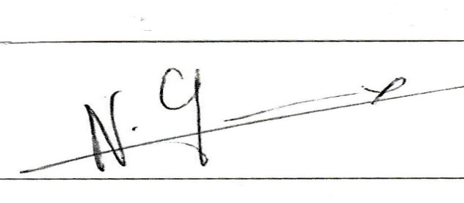
AUTRES DEPENSES |  |  |  | APPROUVE LE 31/08/2020
CHARGES EXCEPTIONNELLES | 600

 |  |  |  |  | N GREMEAUX | Présidente

TOTAL DES DEPENSES |  | 4115.69 | 28508.38

RESULTAT |  | -1015.69

